Biyokimya
Numune Adı | SOD (U/ml)
K-1 | 188.2 | Bu çalışmada "Relassay" marka kitler kullanılmıştır.
K-2 | 142.9 | Kullanılan cihaz: Mindray marka BS300 model tam otomatik biyokimya cihazı
K-3 | 168.2
K-4 | 186.3
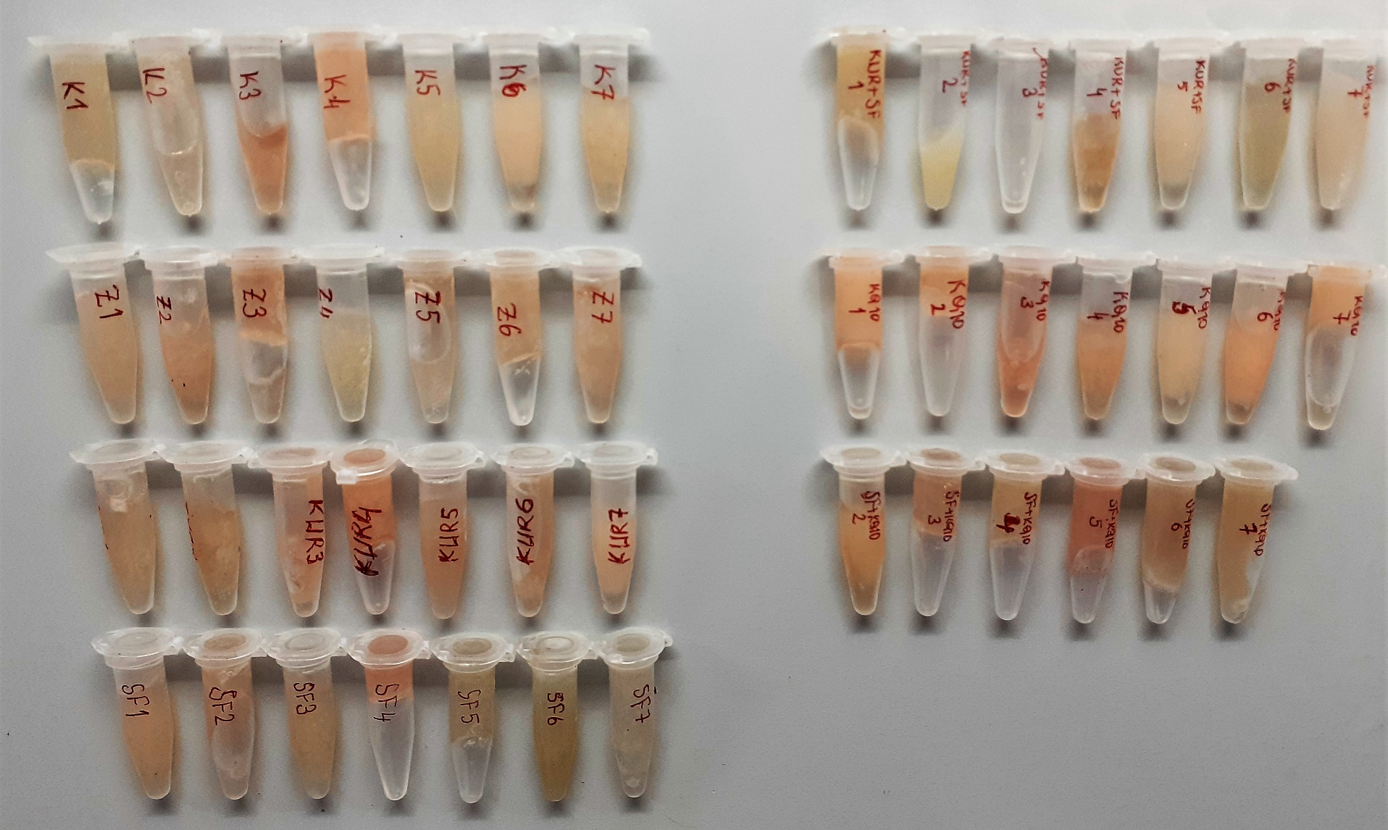
K-5 | 159.9
K-6 | 186.1
K-7 | 145.6
Z-1 | 152.8
Z-2 | 165.6
Z-3 | 185.8
Z-4 | 175.3
Z-5 | 138.8
Z-6 | 182.5
Z-7 | 163.4
KUR-1 | 208.1
KUR-2 | 164.9
KUR-3 | 134.7
KUR-4 | 175.1
KUR-5 | 197.5
KUR-6 | 169.2
KUR-7 | 131.3
SF-1 | 133.8
SF-2 | 115.6
SF-3 | 136.9
SF-4 | 144.1
SF-5 | 137.7
SF-6 | 123.2
SF-7 | 164.8
KUR + SF-1 | 131.7
KUR + SF-2 | 139.3
KUR + SF-3 | 120.9
KUR + SF-4 | 128.8
KUR + SF-5 | 143.5
KUR + SF-6 | 123
KUR + SF-7 | 40.5
KQ10-1 | 159
KQ10-2 | 174.1
KQ10-3 | 157.7
KQ10-4 | 158.8
KQ10-5 | 133.6
KQ10-6 | 142.7
KQ10-7 | 171.8
SF + KQ10-2 | 118.5
SF + KQ10-3 | 147.4
SF + KQ10-4 | 194.5
SF + KQ10-5 | 161.4
SF + KQ10-6 | 208.1
SF + KQ10-7 | 120.1

